Feuil2
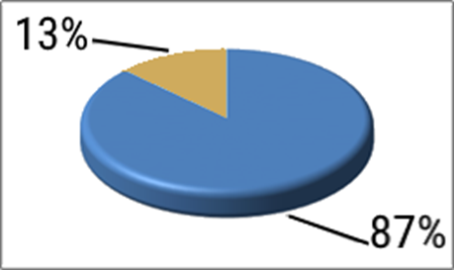
TAXE D'APPRENTISSAGE 2022 Aide au calcul du Solde de la Taxe
 | La 1ère part de 87% sert au financement de l'apprentissage versée en même temps que la contribution unique (TA et FPC).
La taxe d'apprentissage | > Versement à l'OPCO de branche
se divise en 2 parties | La 2ème part est le solde de 13 % destiné à financer les formations initiales technologiques et professionnelles hors apprentissage et l’insertion professionnelle
 | > Versement direct à l'école
Particularité: Le "solde" de 13% n'est pas dû pour les entreprises implantées en Alsace Moselle
MASSE SALARIALE BRUTE 2021 | 1,200 € | Indiquer la Masse Salariale de votre entreprise
TAXE BRUTE= MSB*0,68% | 8 €
SOLDE DE LA TAXE : 13% (obligation légale) | 1 € | Montant à payer avant le 31 mai
VERSEMENT DIRECT A L'ECOLE DE VOTRE CHOIX (vérifier l'habilitation sur la liste préfectorale) (plus de catégories A et B) | Nom MFR | Adresse MFR | N°UAI
 | Ex : MFR Azay-le-Rideau | Chemin de la Noraie 37190 Azay-le-Rideau | 0371395R

L'école doit remettre à l'entreprise un reçu attestant le montant versé et de la date du versement

Entreprises assujetties:
La taxe d’apprentissage reste due par toute personne physique exerçant une activité commerciale, industrielle ou artisanale ou personne morale qui relève de l’impôt sur les sociétés ou de l’impôt sur le revenu au titre des bénéfices industriels et commerciaux et qui emploie (au moins) un salarié : entrepreneur individuel, entreprise industrielle, commerciale ou artisanale, association, organisme, coopérative agricole, groupement d’intérêt économique (GIE).
Entreprises affranchies:
- les entreprises employant un ou plusieurs apprentis en cours d’année et dont la masse salariale est inférieure pour l’année de référence à six fois le SMIC annuel = 110 838€
- les sociétés et personnes morales ayant pour objet exclusif les divers ordres d’enseignement ;
- les groupements d’employeurs composés d’agriculteurs ou de sociétés civiles agricoles exonérées de taxe d’apprentissage et, à proportion des rémunérations versées dans le cadre de la mise à disposition de personnel aux adhérents non assujettis ou bénéfi
- l’Etat, les collectivités territoriales et leurs établissements publics ne sont pas assujettis à la taxe d’apprentissage
Dons en nature aux écoles et également au CFA
Ils doivent être réalisés entre le 1er juin de l'année précédant le versement et le 31 mai de cette même année. Les centres de formation d'apprentis ou les écoles qui en bénéficient établissent un reçu destiné à l'entreprise daté du jour de livraison des matériels et équipements en indiquant la valeur comptable justifiée par l'entreprise ainsi que l'intérêt pédagogique de ces biens
Pour l'entreprise cette valorisation s'effectue: - pour le matériel neuf sur la base du prix de revient, pour les produits en stock sur la valeur d'inventaire - pour le matériel d'occasion sur sa valeur résiduelle comptable - la valeur est déterminée sur une base hors taxe
èJustificatifs pour don de matériel à demander à la MFR
Bonus / Malus CSA
Possibilité pour les entreprises de + de 250 salariés d'imputer sur le solde de 13% de la taxe "une créance" égale au pourcentage de l'effectif qui dépasse ledit seuil.
Les entreprises qui sont assujetties à la CSA (c'est à dire dont le seuil d'alternants n'est pas atteint) doivent s'en acquitter en plus de la contribution unique (des 87%), car il s'agit de Quota

